숙제 1
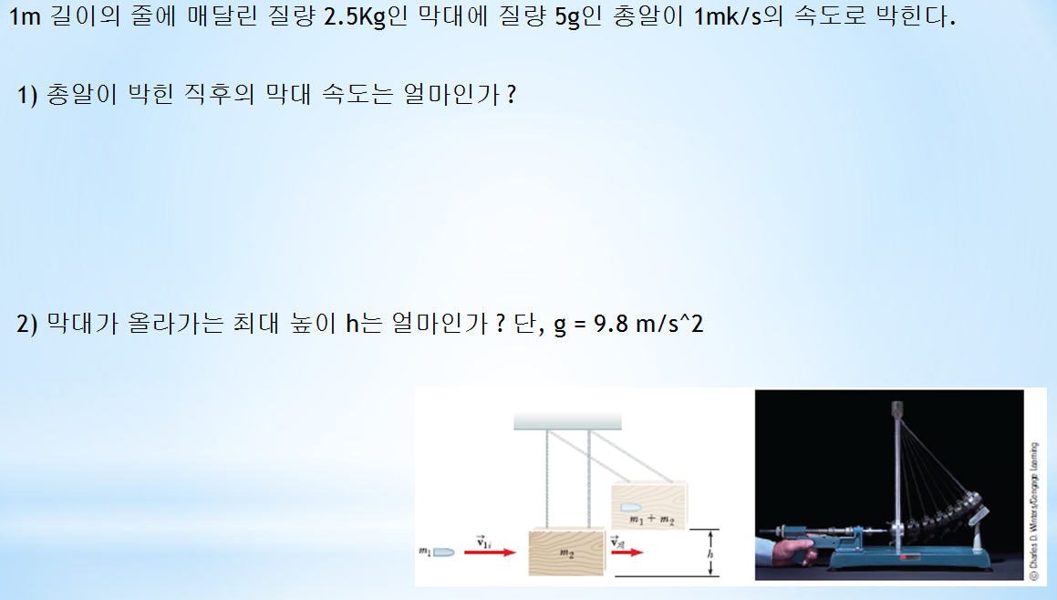

1. 총알이 박힌 직후의 막대 속도

5 | 초기 운동량
1.996007984 | m/s

2. 막대가 올라가는 최대 높이

최초 운동에너지 |  | 4.9900199601 | J
최대 높이 |  | 0.20326774859 | m

